Problema
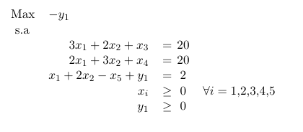
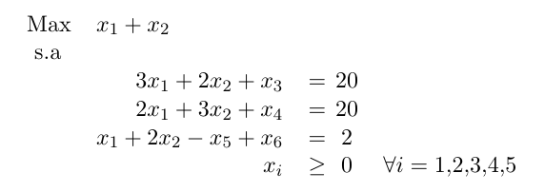
 | M | x1 | x2 | x3 | x4 | x5 | y1 | b
 | f1 | 3 | 2 | 1 | 0 | 0 | 0 | 20
 | f2 | 2 | 3 | 0 | 1 | 0 | 0 | 20
 | f3 | 1 | 2 | 0 | 0 | -1 | 1 | 2
FO | -1 | 1 | 1 | 0 | 0 | 0 | 0 | 0
FOA | -1 | 0 | 0 | 0 | 0 | 0 | -1 | 0

